Tabelle1
 |  |  | 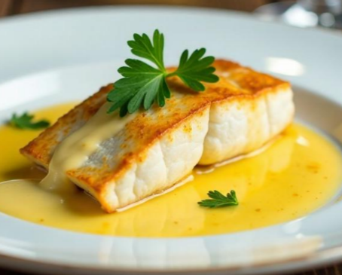
Vanillesauce (passt zu Fischfilet)

für | 4 | Personen

2 | EL | Öl | in einem Topf heiss werden lassen
1 | Stk. | Zwiebel | schälen und fein hacken
 |  |  | glasig dünsten

2 | dl | Weisswein | einkochen

4.0 | dl | Rahm | dazugeben
2 | Stk. | Vanillestängel | halbieren und einkochen
4.0 | TL | Zitronensaft
2 | TL | Bouillon
 | mit Salz & Pfeffer |  | würzen

